1.IDENTIFICACION
INFORMACIÓN GENERAL |  | INFORMACIÓN DEL ESTUDIO RESPECTIVO
 |  | NODO NÚMERO |  |  |  |  | 71518
 |  | INFORME NÚMERO |  |  |  |  | 1106
CONTRATISTA | UNIÓN TEMPORAL MOVILIDAD 2014 | ORDEN DE TRABAJO No. |  |  |  |  | PROGRAMACION BASICA
 |  | FECHA DE LA ORDEN DE TRABAJO |  |  |  |  | -
 |  | FECHA DE LA TOMA DE INFORMACIÓN |  |  |  |  | 080714
 |  | DÌA DE LA SEMANA
OBJETO DEL CONTRATO | REALIZAR LA TOMA DE INFORMACIÓN DE CAMPO, COMO INSUMO DEL PROGRAMA DE MONITOREO, SEGUIMIENTO Y PLANEACIÓN DEL TRÁNSITO Y EL TRANSPORTE DE BOGOTA D.C | TIPO DE ESTUDIO |  |  |  |  | VOLÚMENES POR TIPO DE VEHÍCULO
 |  | NOMBRE DEL ARCHIVO |  |  |  |  | 71518_KR_14_X_CL_84_S_140708_VOL_V1.xlsx
 |  | CÓDIGO DEL ESTUDIO |  |  |  |  | VOL
 |  | LUGAR DE LA TOMA DE INFORMACIÓN
NÚMERO DE CONTRATO | 2072-2013 | COORDENADA X |  |  |  |  | LONGITUD
 |  | COORDENADA Y |  |  |  |  | LATITUD

FECHA DE INICIO DEL CONTRATO | 22-01-2014 | PROFESIONALES RESPONSABLES
 |  | CONSULTOR (DIRECTOR) |  |  |  |  | ING. MSC. SANDRA LUCIA NAVAS TEQUIA
 |  | CONSULTOR (COORDINADOR GENERAL) |  |  |  |  | ING. MSC. LUIS FERNANDO RUBIANO BARRERO
INTERVENTORÍA | UNIVERSIDAD NACIONAL DE COLOMBIA | CONSULTOR (EXPERTO EN TRÁNSITO Y TRANSPORTE) |  |  |  |  | ING. ESP. DIANA PAOLA PARADA
 |  | CONSULTOR (ING ANÀLISIS) |  |  |  |  | ING. IRINA ROCÍO GUTIÉRREZ
 |  | INTERVENTORÍA (DIRECTOR) |  |  |  |  | ING. MSC. ARTURO ZARATE
 |  | INTERVENTORÍA (ESPECIALISTA) |  |  |  |  | ING. MSC. WILLIAM CASTRO
 |  | INTERVENTORÍA (RESIDENTE) |  |  |  |  | ING. JOSÉ EDWIN TORRES
OBJETO DEL CONTRATO | INTERVENTORÍA TÉCNICA, ADMINISTRATIVA Y FINANCIERA PARA LA TOMA DE INFORMACIÓN DE CAMPO COMO INSUMO DEL PROGRAMA DE MONITOREO, SEGUIMIENTO Y PLANEACIÓN DEL TRÁNSITO Y TRANSPORTE DE BOGOTÁ D.C. | SUPERVISOR SECRETARIA MOVILIDAD |  |  |  |  | ING. FABIAN GONZALEZ

 |  | VERSIONES DEL ESTUDIO
 |  | NÚMERO |  | FECHA | OBSERVACIONES
NÚMERO DE CONTRATO | 2072-2013 | Versión 0 |  | 15/07/14
 |  | Versión 1 |  | 17/07/2014 | SE ATENDIERON OBSERVACIONES DE INTERVENTORÍA SEGÚN OFICIO FI-INT-CMTTUB14-343-14, SE DA RESPUESTA MEDIANTE OFICIO N° ICV-187-C-624. Se corregido el volumen total de la intersección registrado en el análisis puntual. Se revisaron los registros para los movimientos, vehículos y periodos señalados. Se encontraron errores de digitación en el acceso norte a las 18:30 horas en vehículos tipo buseta y buseton, acceso sur en motos a las 05:00 horas, acceso oriental a las 10:45 y 18:00 horas, realizándose las respectivas correcciones. Para el acceso occidental a las 17:15 horas se presenta disminución en volumen de livianos probablemente por las lluvias presentes a lo largo de la jornada y en el periodo, para el acceso oriental a las 10:45 horas, 18:30 y 20:30 en livianos y 16:30 en buses horas se presentan problemas de congestión al igual en los periodos de la mañana se presentaron inconvenientes con los semáforos influyendo directamente en el volumen vehicular. Se revisaron los registros para los camiones de más de 5 ejes en los periodos de las 10:00 horas y 20:45 horas, no se encontró inconsistencia alguna con la información registrada en formatos para camiones > a 5 ejes, el aumento se presenta por la finalización de la restricción para esos tipo de vehículos.
 |  | Versión 2
FECHA DE INICIO DEL CONTRATO | 21-01-2014 | Versión 3

 |  | DESCRIPCIÓN DE LA TOMA DE INFORMACIÓN
 |  | TIPO DE VEHÍCULO | FACTOR DE EQUIVALENCIA | MOVIMIENTOS AFORADOS |  |  | No. DE PERÍODOS | HORA
ESQUEMA |  |  |  | ACCESO | LENTA | RÁPIDA | HORARIO DEL PERÍODO No. 1 | 05:00-14:00
 |  | L | 1 | NORTE | 1 |  | HORARIO DEL PERÍODO No. 2 | 14:00-21:00
 |  | C | 2 | SUR | 2
 |  |  |  | OCCIDENTE | 3 |  | No. DE HORAS TOMADAS |  | 16
 |  | BT | 2 | ORIENTE | 4 |  | HORARIO DE LA TOMA DE INFORMACIÓN |  | 05:00-21:00
 |  | B | 2 |  |  |  | No. DE EQUIPOS UTILIZADOS |  | 12
 |  |  |  | OBSERVACIONES DE LA TOMA DE INFORMACIÒN
 |  | AL | 2 | OBSERVACION |  |  |  |  |  | ACCESO
 |  | AT | 2.5 | APARTIR DE LAS 10:00 Y 19:45 SE PRESENTA CONGESTIÓN VEHICULAR. |  |  |  |  |  | ORIENTE
 |  | BA | 2.5 | A LAS 05:33 HORAS SE VA LA LUZ DAÑANDO LOS SEMAFOROS, A LAS 05:40 HORAS LLEGA POLICIA DE TRANSITO A REGULAR EL TRANSITO Y A LAS 06:33 HORAS TERMINA VUELVE NUEVAMENTE LA LUZ. |  |  |  |  |  | ORIENTE
 |  | ESP | 2 |  |  |  |  |  |  | OCCIDENTE
 |  | INT | 2 | SE PRESENTA CONGESTIÓN VEHICULAR A LAS 16:00 HORAS. |  |  |  |  |  | SUR
 |  | C2P | 2.5
 |  | C2G | 2.5
 |  | C3-C4 | 2.5
 |  | C5 | 2.5
 |  | >C5 | 2.5
 |  | M | 0.5
 |  | BIC | 0.3

 |  | ANALISIS PUNTUAL
 |  | LA INTERSECCIÓN DE LA AVENIDA CARRERA 14 (AVENIDA CARACAS) CON CALLE 84 SUR SE ENCUENTRA UBICADA EN EL SECTOR SUR DE LA CIUDAD EN LA LOCALIDAD DE USME. LA AVENIDA CARRERA 14 (AVENIDA CARACAS) PERMITE LA CIRCULACIÓN EN SENTIDO NORTE – SUR Y VICEVERSA, CARACTERIZADA POR TENER UNA CALZADA PARA TRAFICO MIXTO (INCLUYE TPC) CON DOS CARRILES POR CADA SENTIDO DE CIRCULACIÓN SEPARADOS POR DOBLE LÍNEA AMARILLA, MIENTRAS LA CALLE 84 SUR ESTA CONFORMADA POR DOS CALZADAS QUE PERMITEN LA CIRCULACIÓN EN SENTIDO OCCIDENTE – ORIENTE Y VICEVERSA, CON UNA CALZADA POR SENTIDO, DE TRES CARRILES CADA UNA PARA TRÁFICO MIXTO (INCLUYE TPC). EL VOLUMEN TOTAL AFORADO DURANTE EL DÍA FUE DE 39.965 VEHÍCULOS MIXTOS, COMPUESTOS DE LA SIGUIENTE MANERA: EL 41,2% CORRESPONDEN A VEHÍCULOS LIVIANOS, EL 24,6% MOTOS, EL 19,8% TRANSPORTE PÚBLICO COLECTIVO (COLECTIVOS, BUSETA / BUSETON, BUSE Y, TM) Y EL 13,3% A VEHÍCULOS DE CARGA. LOS PERÍODOS DE MÁXIMA DEMANDA SE PRESENTAN ENTRE LAS 05:45 Y LAS 06:45 HORAS, Y ENTRE LAS 19:00 Y LAS 20:00 HORAS. LA HORA PICO TOTAL DE LA INTERSECCIÓN SE REGISTRA ENTRE LAS 05:45 Y LAS 06:45 HORAS, PERIODO EN EL QUE SE MOVILIZA UN TOTAL DE 3.411 VEHÍCULOS MIXTOS, DE LOS CUALES EL 37,5% CORRESPONDE A VEHÍCULOS LIVIANOS, EL 34,8% A MOTOS, EL 18,5% A TRANSPORTE PUBLICO COLECTIVO Y MASIVO, EL 7,4% A CAMIONES Y FINALMENTE LAS BICICLETAS CON UNA PARTICIPACIÓN DEL 1,8%.

 |  | REGISTRO FOTOGRÁFICO
 |  | 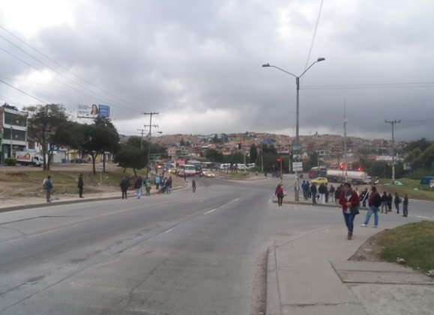 |  |  |  |  | 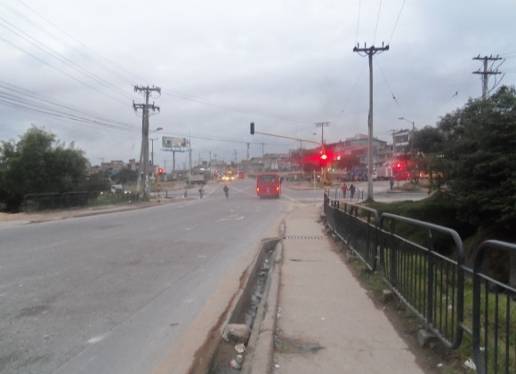

 |  | ACCESO NORTE |  |  |  |  | ACCESO SUR

 |  | 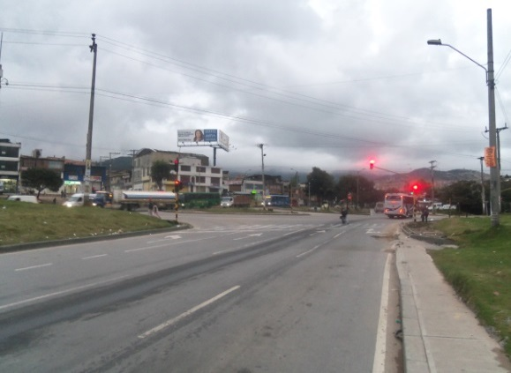 |  |  |  |  | 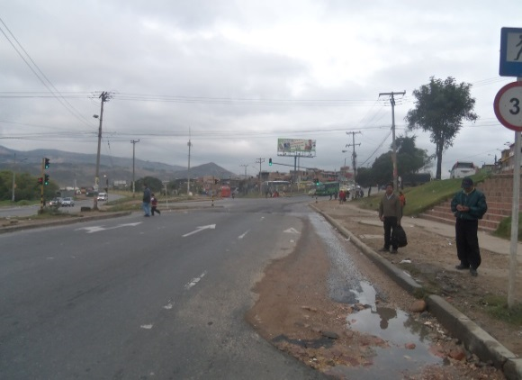

 |  | ACCESO OCCIDENTE |  |  |  |  | ACCESO ORIENTE

